tạo dự án
back
 | B1: | file ->new -> project

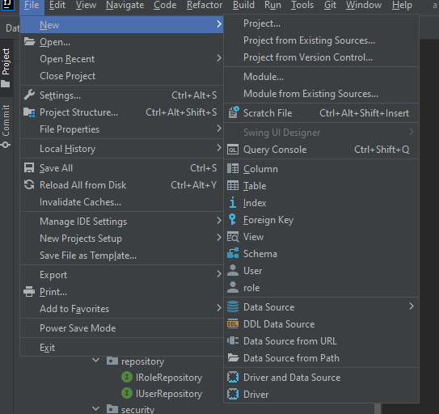

 | B2: | Tạo dự án SPRING INITIALIZR như bình thương

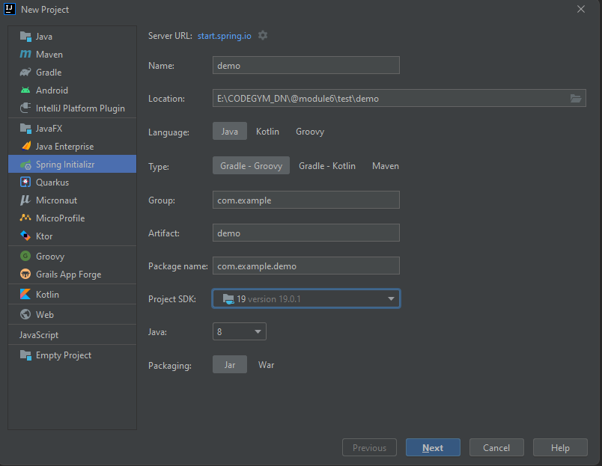

2

3

4

1
5

6

7

8

9

10

11

12

 | B3: | Tại đây có thể Finish luôn và import thư viện grade của của mình đã chuẩn bị sẵn -> |  | link nè

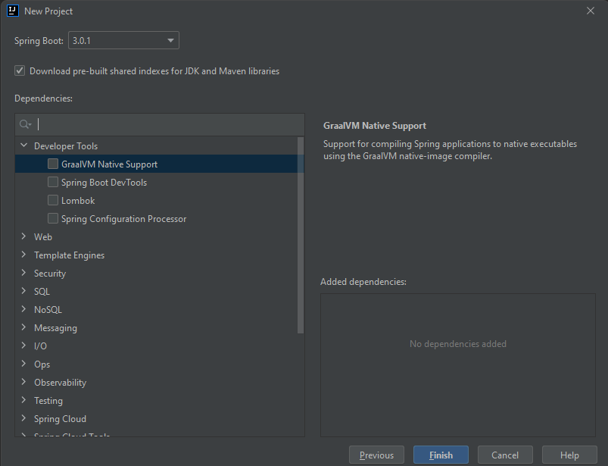

 | B4: | Sau khi tạo dự án thì các bạn vào tạo các thư mục cần thiết để code. (GoodLuck!!!)

 |  |  | back

cấu trúc dự án
Cấu trúc dự án
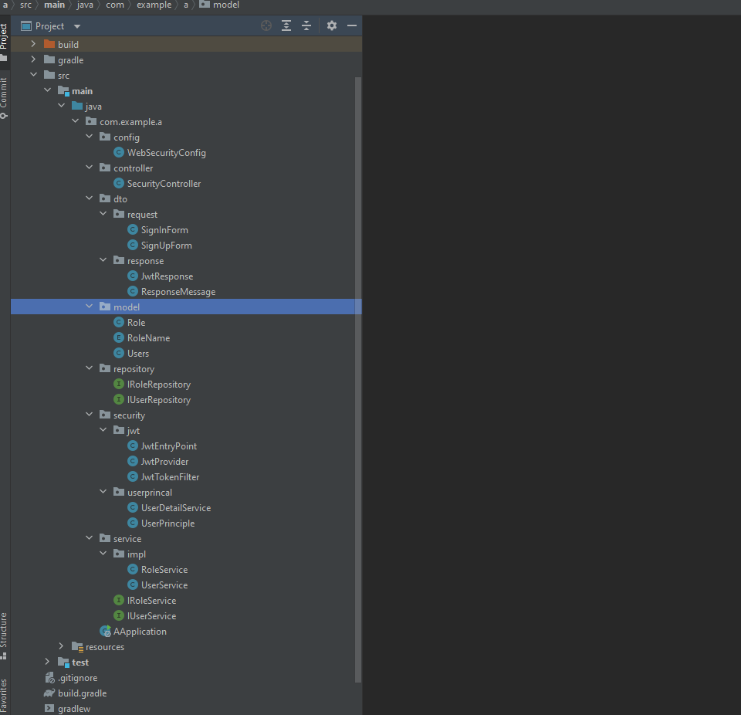
back
back
back
back
back
back
back
back
back
back
back
back
back
back
back
back
back
back
back
back
back
back
back
back
back
back
back
back
back
back
back
back
back
back
back

model
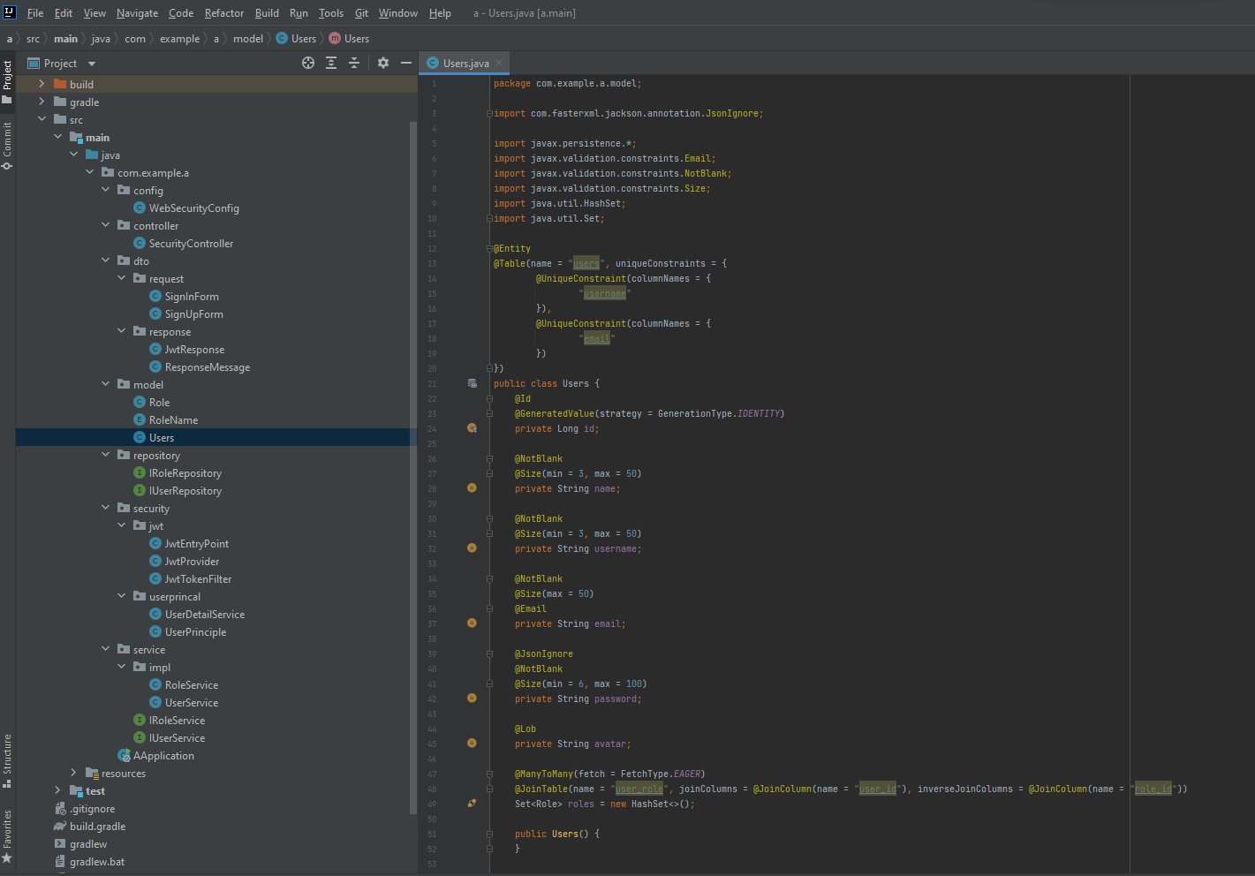
Role | back
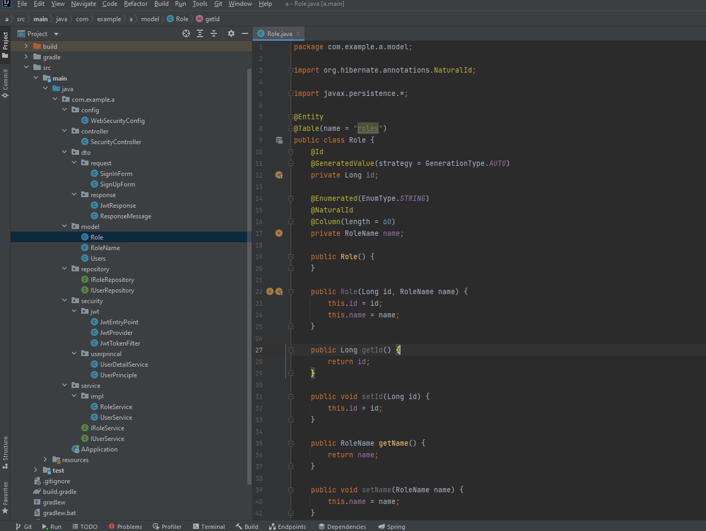

RoleName[enum] |  | back
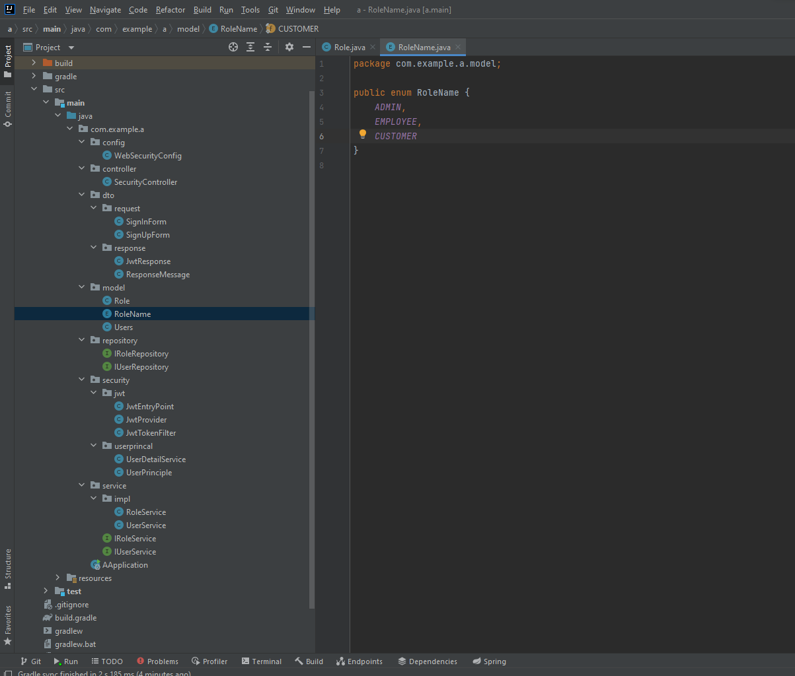

User |  | back

repository
IRoleRepository | back
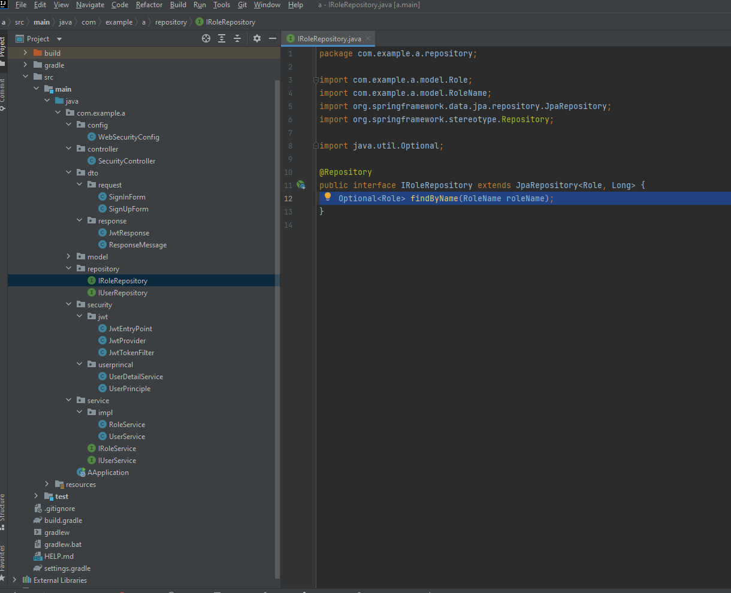

IUserRepository |  | back

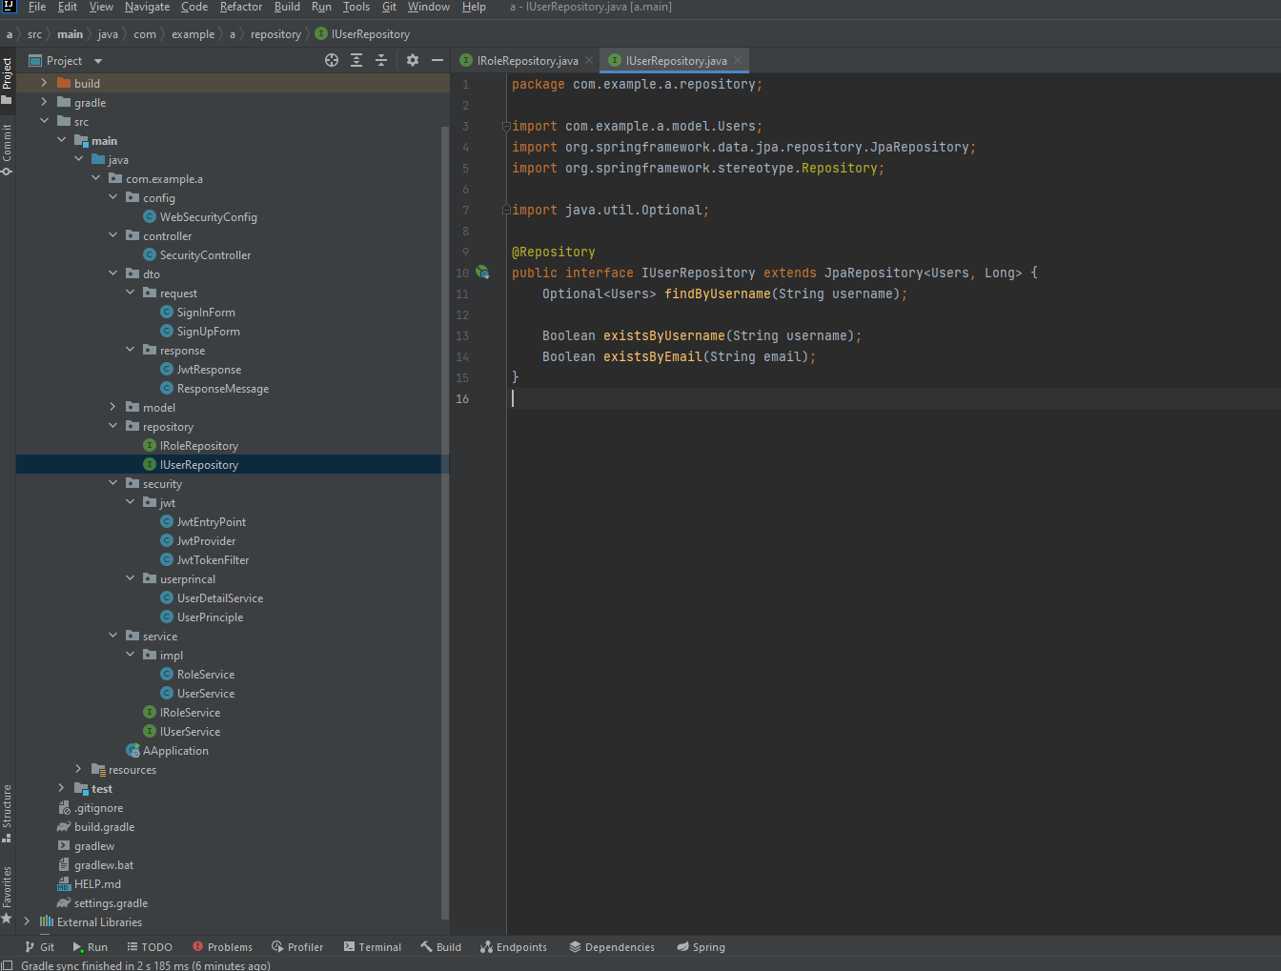

 |  | back

service
IRoleService | back

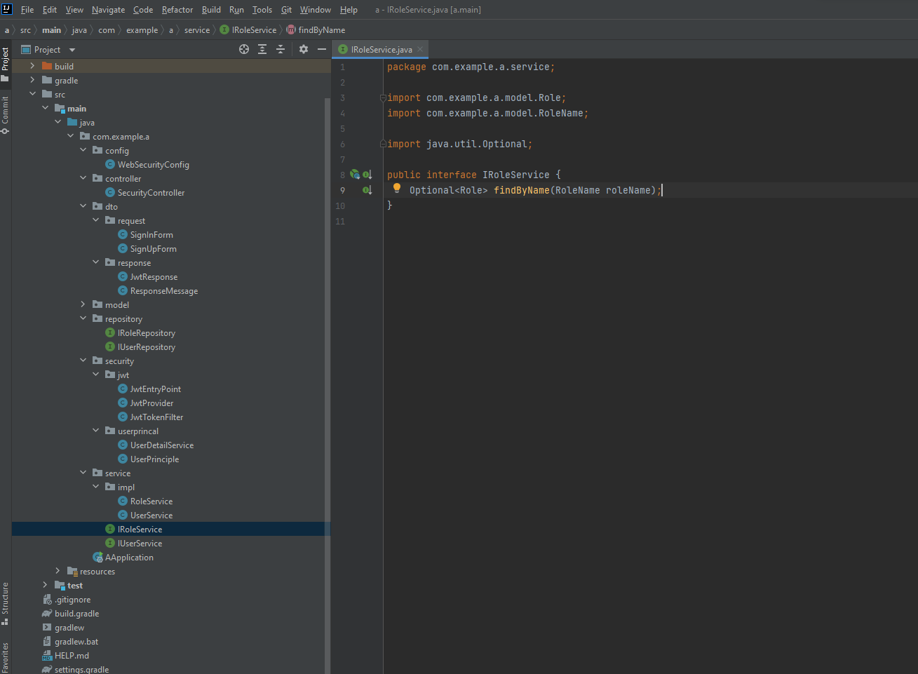

IUserService |  | back

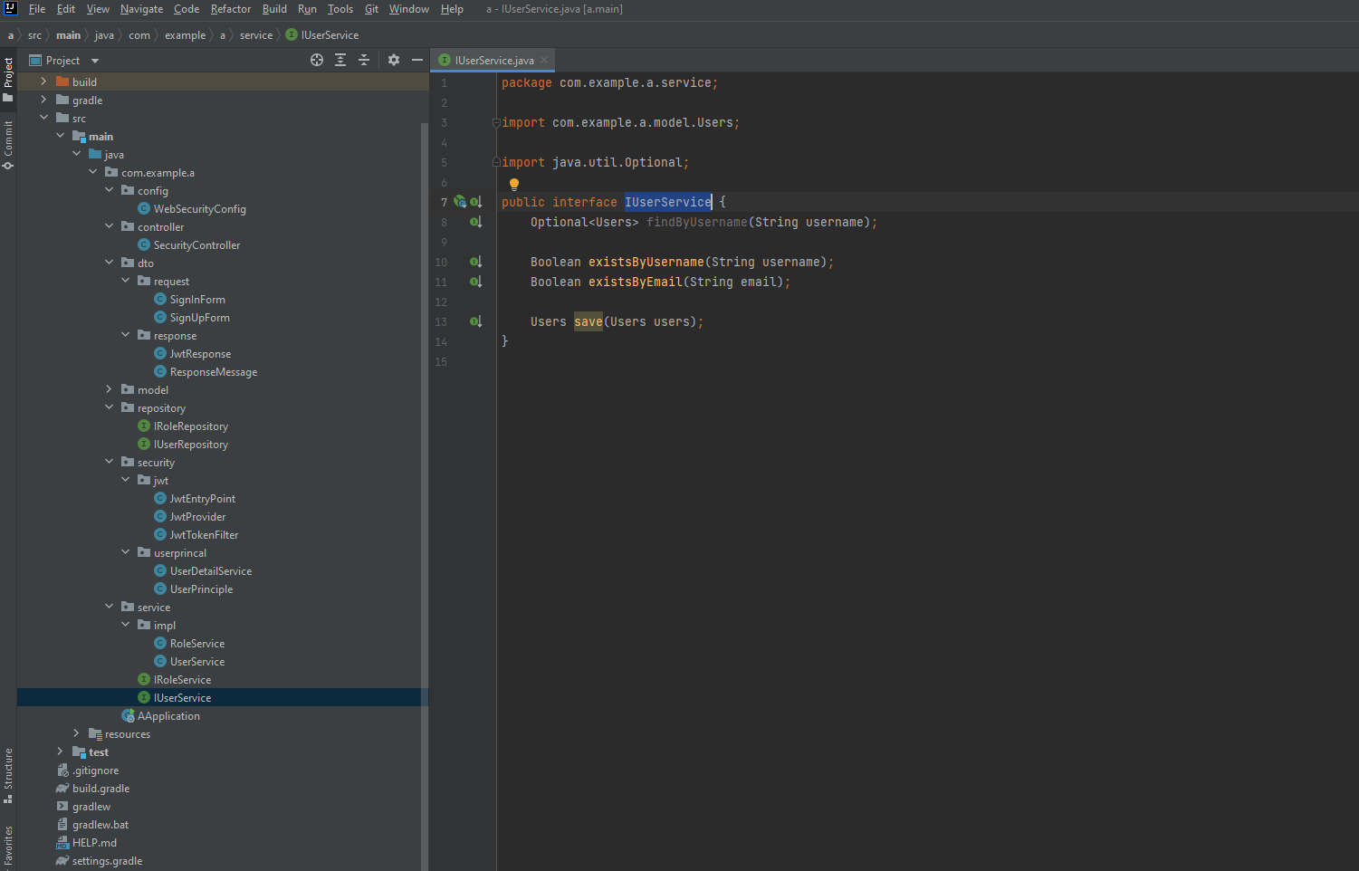

impl |  | back
RoleService
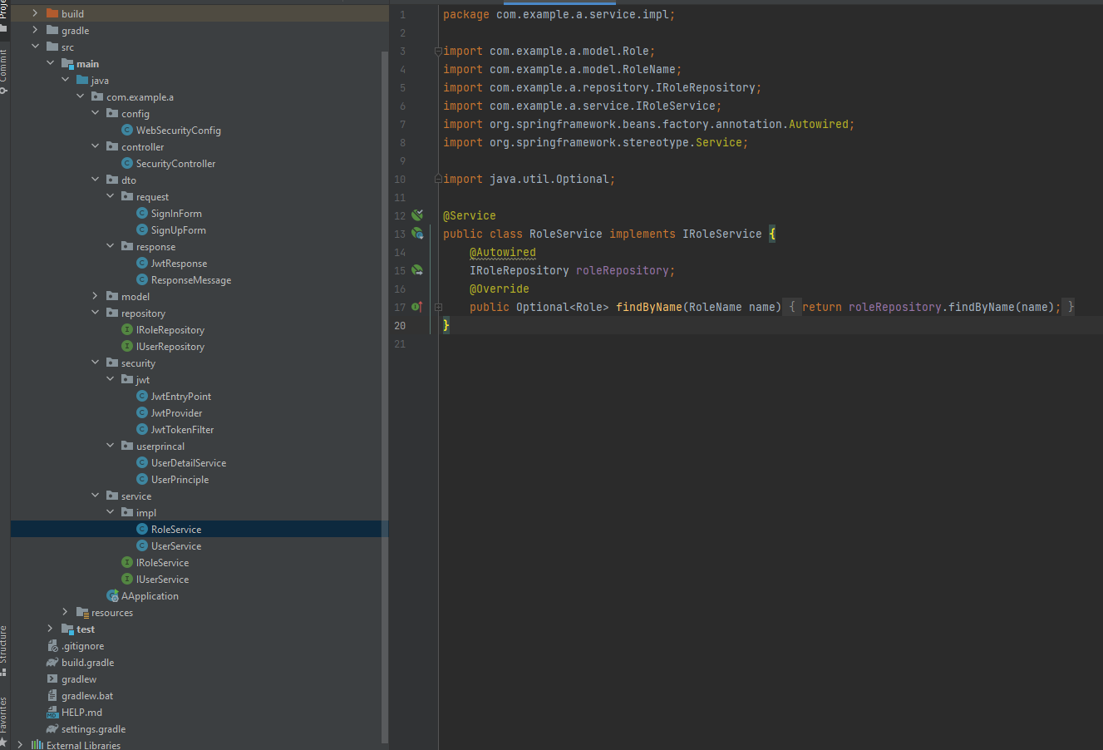

UserService |  | back

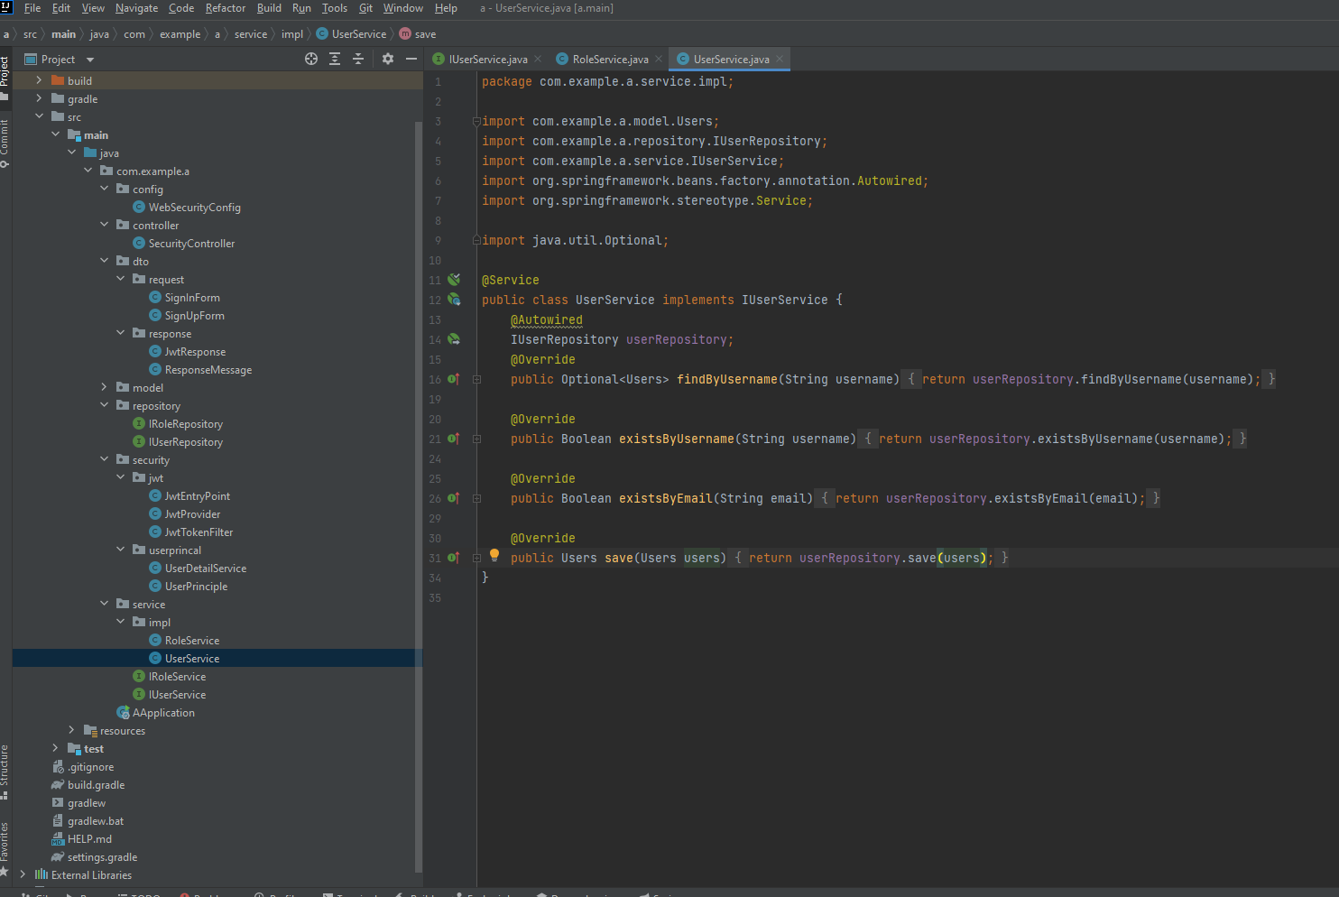

 |  | back

security
UserPrincal | back
UserDetailService
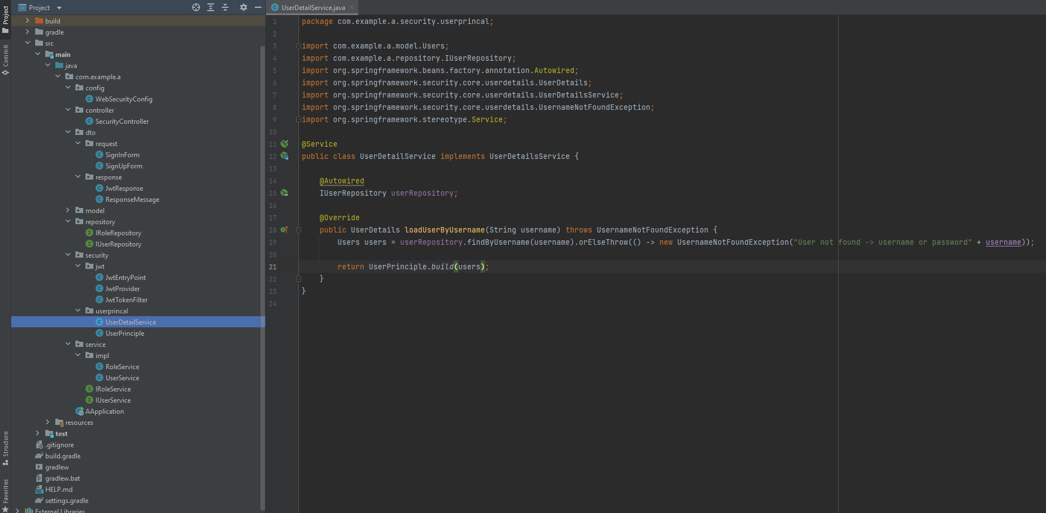

UserPrinciple | back
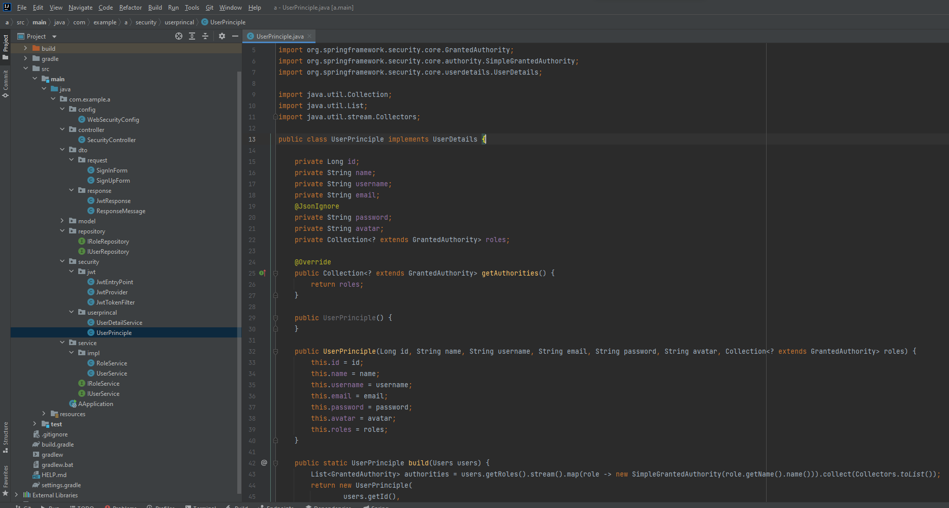

jwt | back
jwtEntryPoint
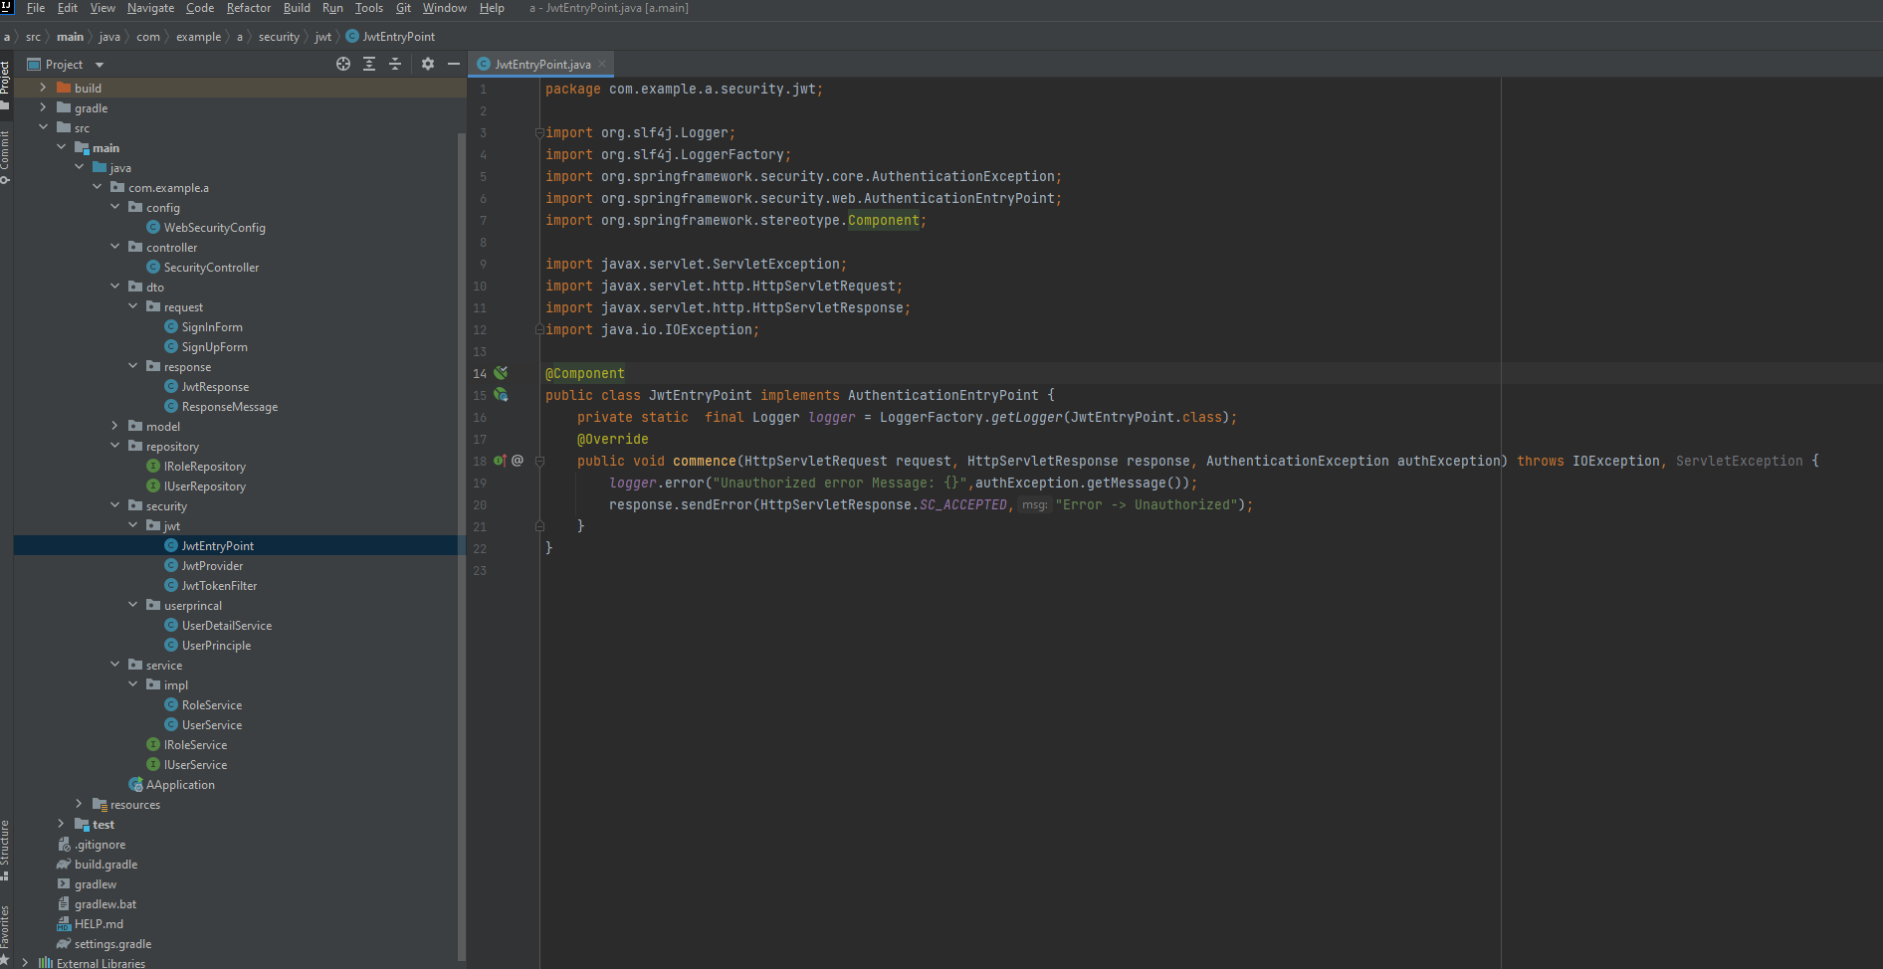

JwtProvider | back

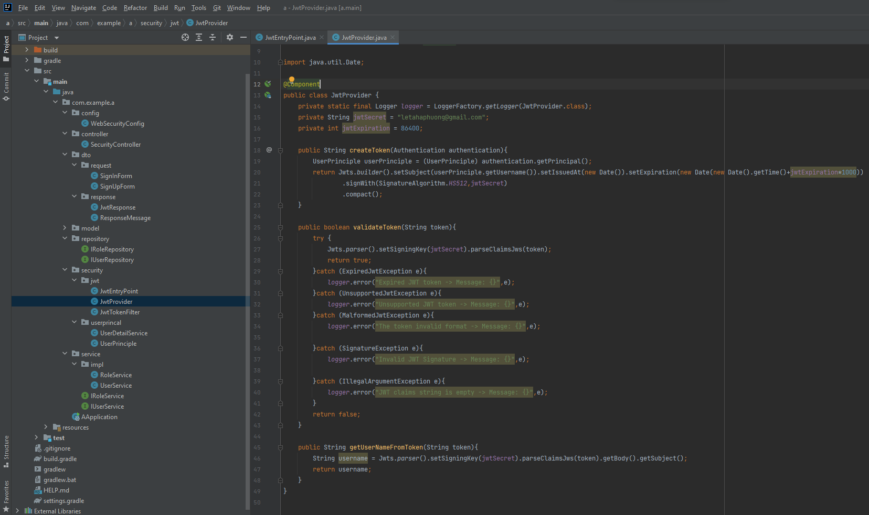

JwtTokenFilter | back
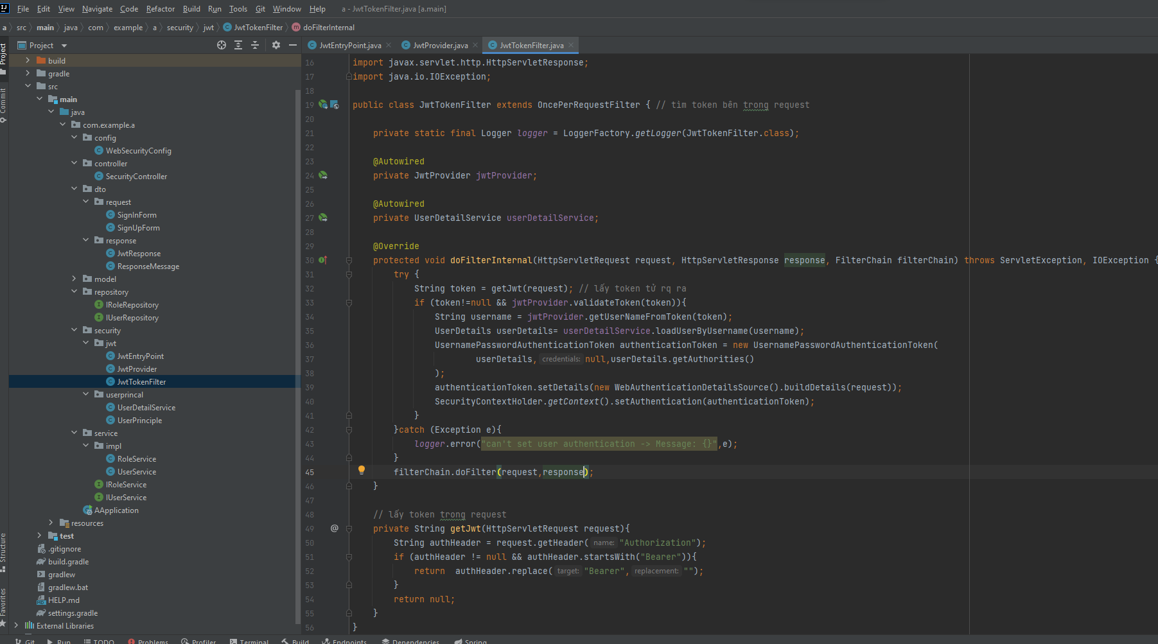

 | back

config
WebSercurityConfig | back

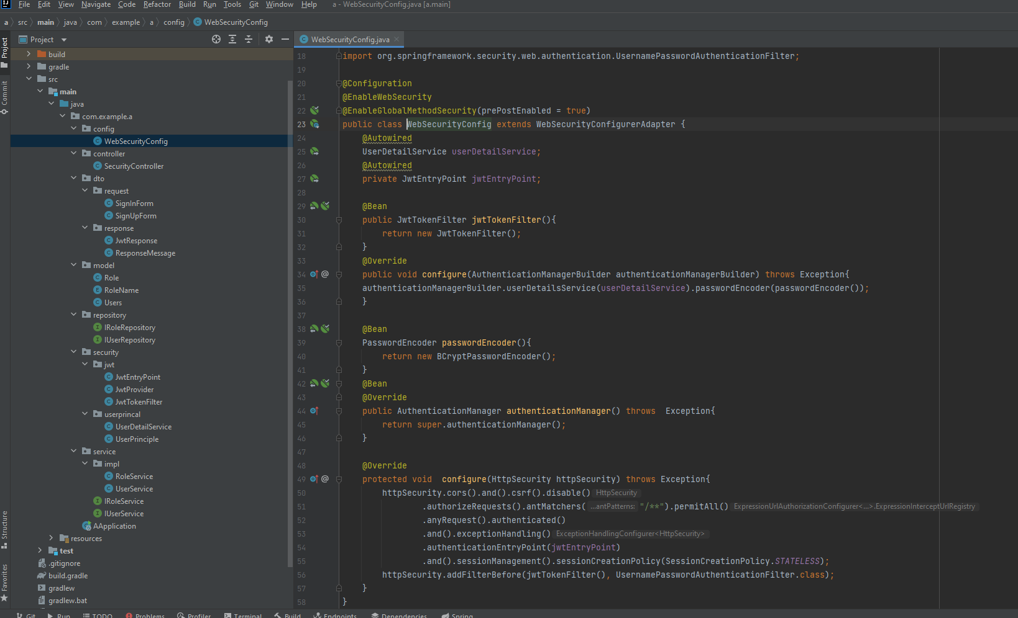

 | back

dto
request
SignUpForm | back
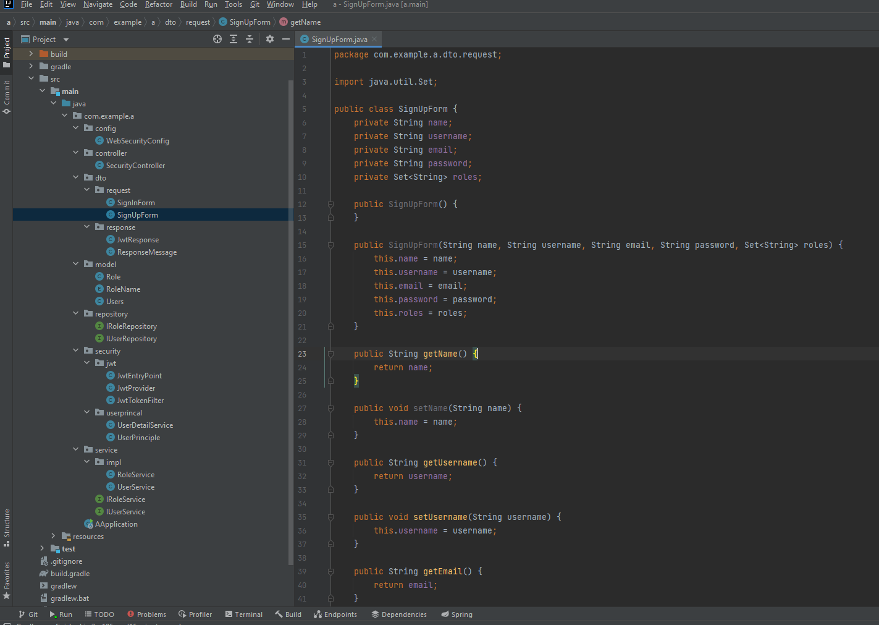

SignInForm | back
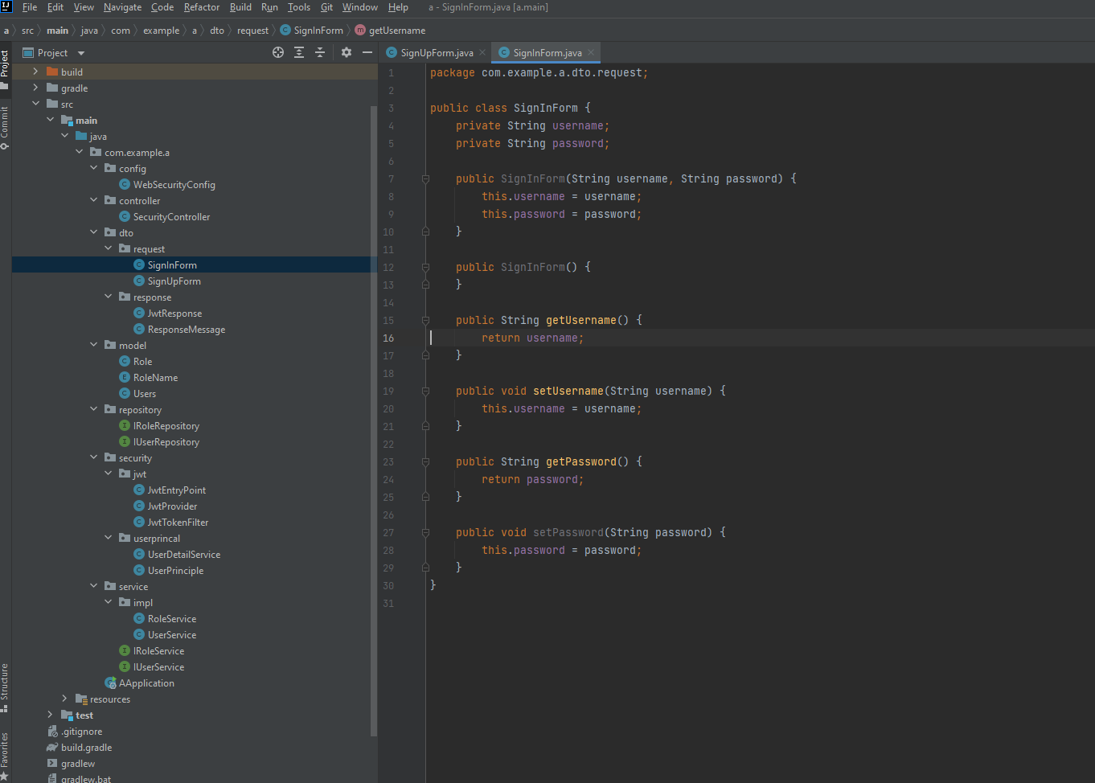

response
ResponseMessage | back
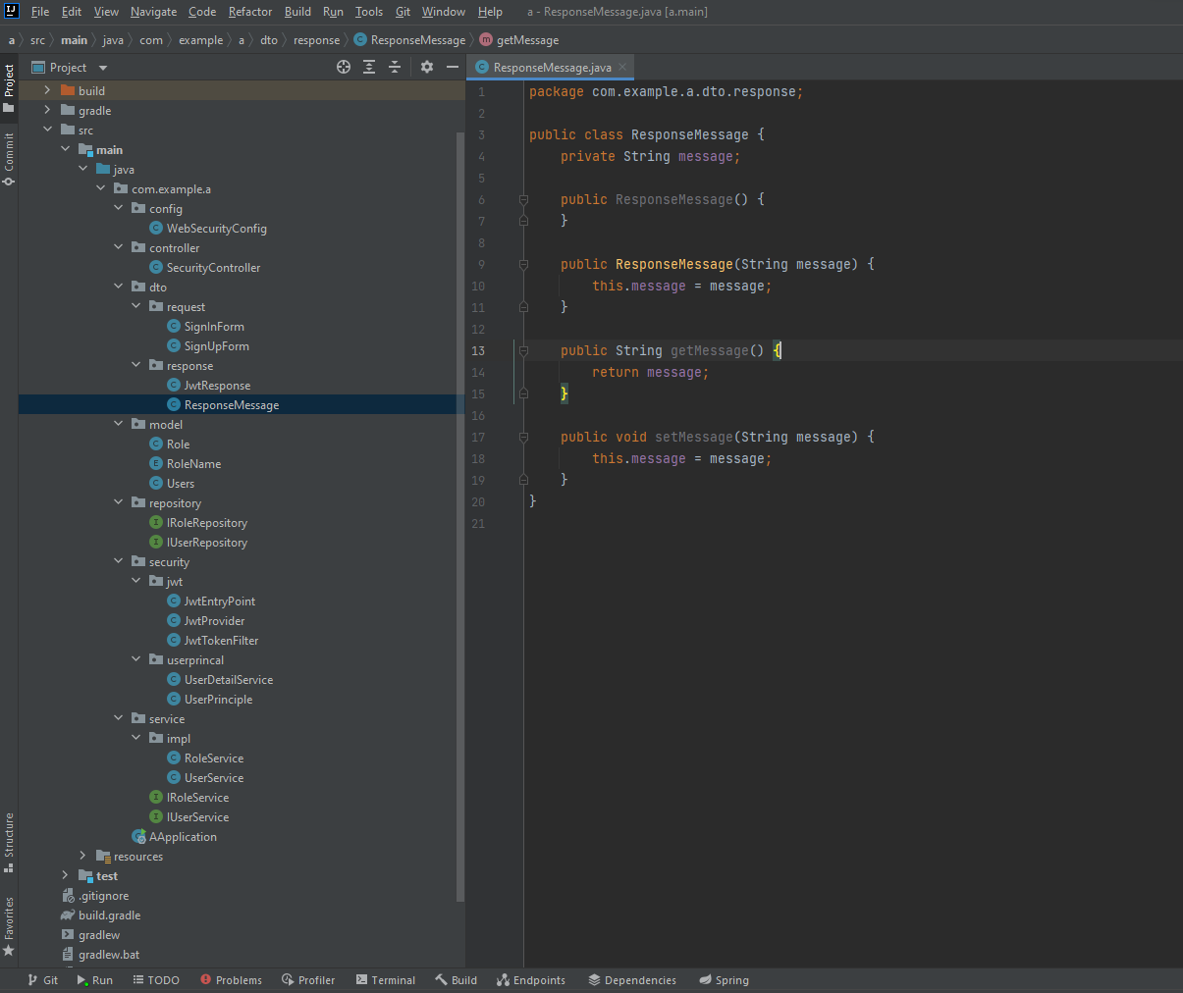

JwtResponse | back
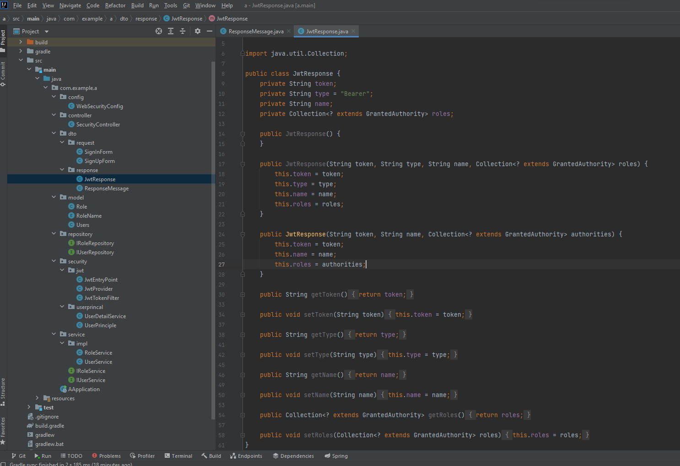

 | back

controller
SecurityController
phần đăng ký(signUp) | back
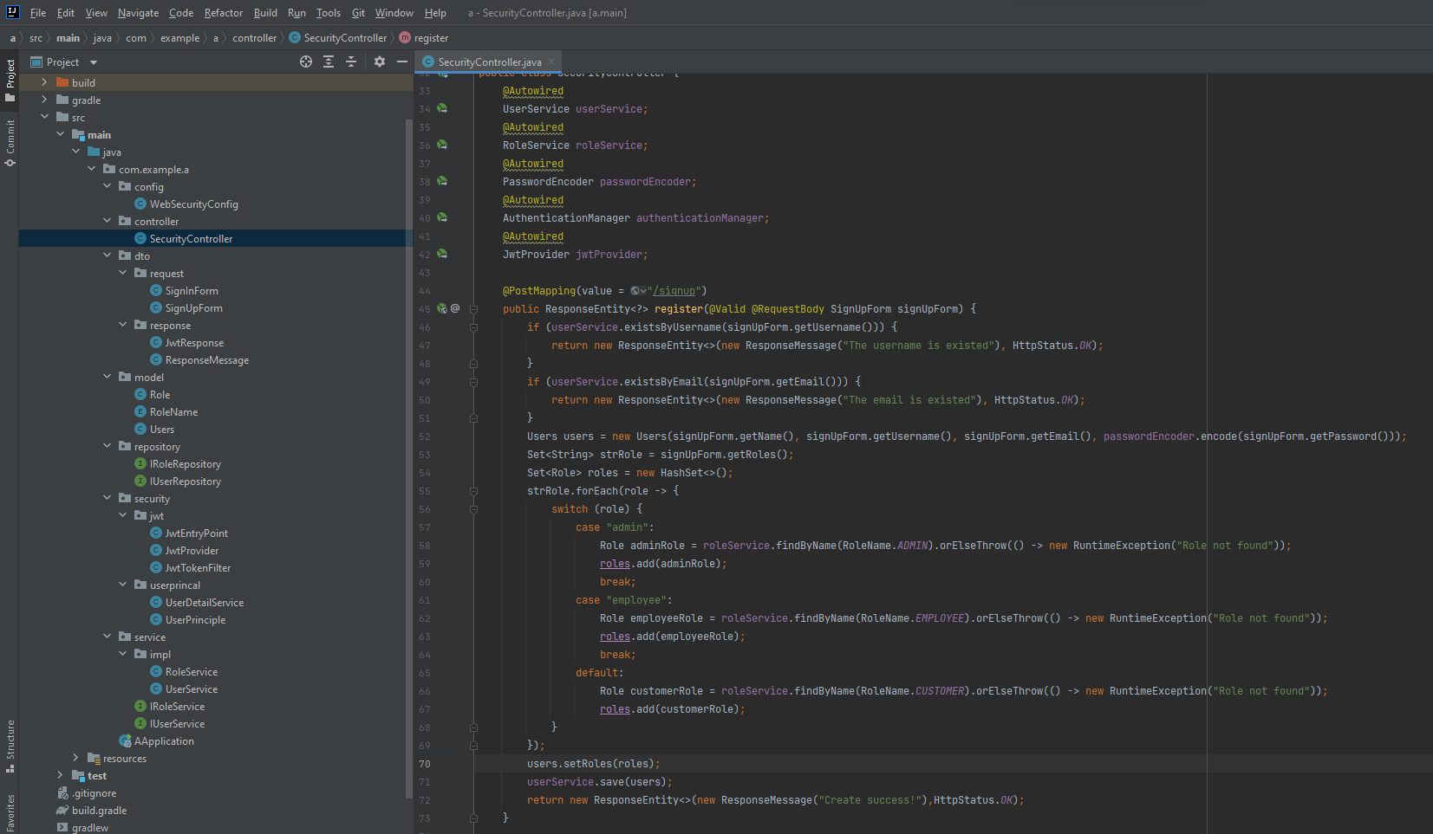

Phần đăng nhập(siginin) | back
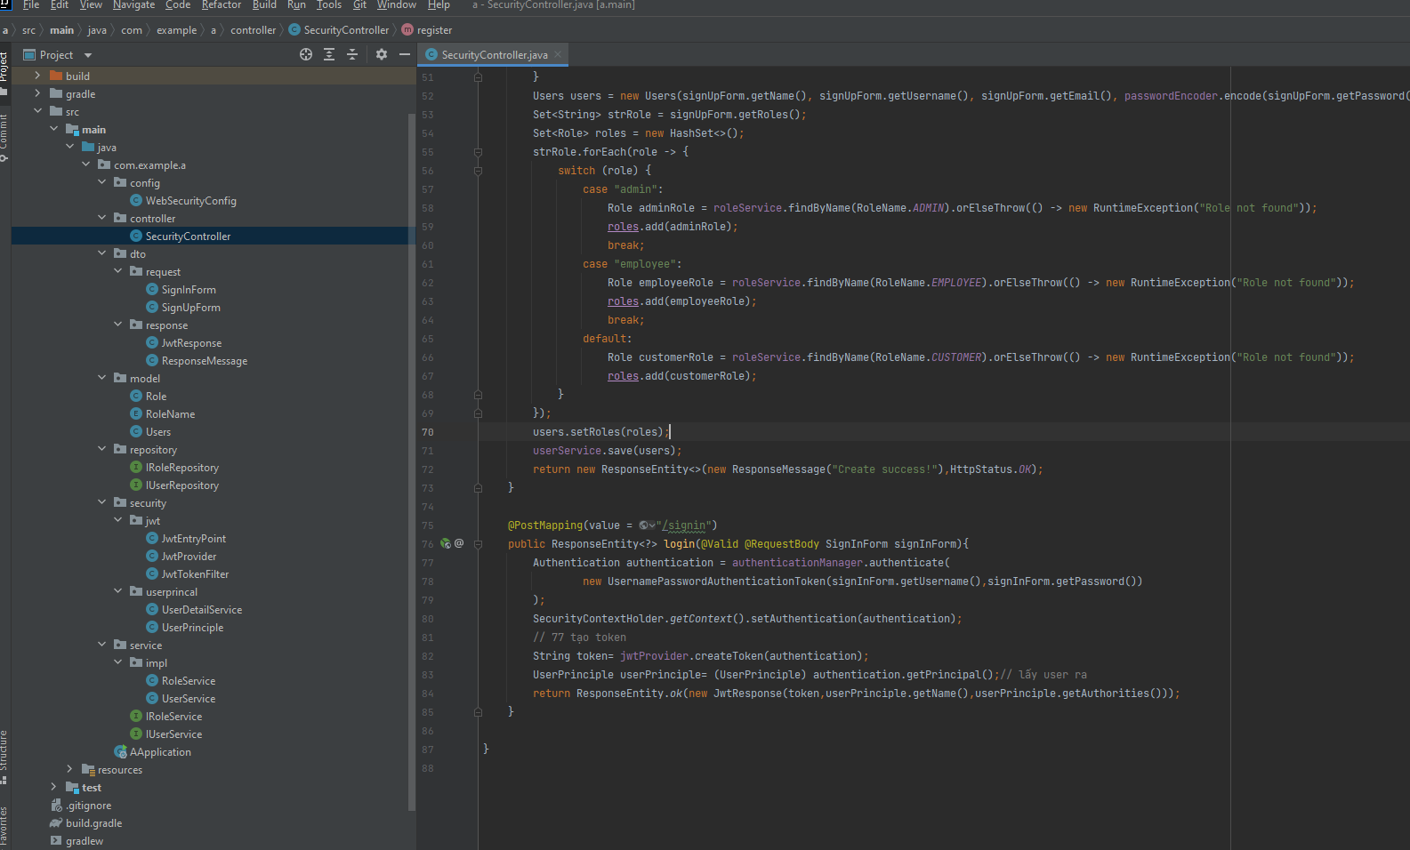

 | back

